상품제안서
SIGG 지그 대용량 보냉병 1.5L | 상품코드: S39787

 |  |  |  |  |  |  | 02-713-8555 | www.synergygift.co.kr
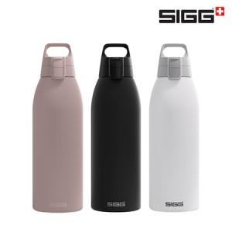

【상세/제작정보】

【인쇄/포장옵션】 | 실크, 레이저 / 포장지포장

【공급단가】 | 수량 | 50~ | 100~ | 500~ | 1,000~ | 2,000~
*VAT별도 | 블랙 | 27,850원 | 27,400원 | 26,730원 | 26,060원 | 25,620원
 | 화이트 | 27,850원 | 27,400원 | 26,730원 | 26,060원 | 25,620원
 | 더스크 | 27,850원 | 27,400원 | 26,730원 | 26,060원 | 25,620원

【상품 URL】 | https://www.synergygift.co.kr:443/src/goods_detail.php?gdno=39787

